FRM-BCA-19.370.3.OS151
 |  | SKETCH DE CAMPO |  |  |  |  |  |  | FRM-BCA-19.370.3.OS151
 |  |  |  |  |  |  |  |  | Fecha: 21/05/2021
 |  |  |  |  |  |  |  |  | Versión: 1
Contrato: 3023605 Mantenimiento con Parada de planta y en Operación de las Unidades de la Refinería de Barrancabermeja
Planta/Unidad: |  |  |  |  |  |  |  | ODS:
EQUIPO: | E2812AB | PLANTA: | U2800 - VR II
D
A
B
C
SERVICIO: | ENFRIAMIENTO DE GASES DE CIMA T2802 (DESPOJADORA)
DESCRIPCIÓN HAZ DE TUBOS
AJS
T I P O: |  | FLUIDOS | TUBOS: | AGUA DE ENFRIAMIENTO
 |  |  | CASCO: | GASOLEO LIVIANO
 |  | CIEGOS | LADO CANAL: | 2 de 10"X150#RF
 |  |  | LADO CASCO: | 1 de 14"X150#RF, 2 de 6"x150"RF y 1 de 3"X300#RF
 |  |  | HAZ DE TUBOS: | PESO DEL HAZ: | 5100 | KG
 |  |  |  | PESO TOTAL: | 9310 | KG
N° DE TUBOS | DIMENSIONES |  | MATERIAL |  | CALIBRE | CODIGO
1045 | OD:3/4 IN, LGTH: 20 FT WTH:0.065 IN M.W, |  | ASTM B111-443 |  | 16 BWG | 71000609362
PRUEBA HIDROSTATICA |  | CASCO | 55 psi |  | TUBOS | 150 psi
ACTIVIDADES DE MANTENIMIENTO
CASCO Y TAPA CASCO:
Permitir Inspección visual y medición de espesores del casco (internamente) y tapa casco. Inspeccionar las soldaduras internas por medio del ensayo de partículas magnéticas.
Preparar equipo de soldadura para realizar reparaciones puntuales en el casco. Rellenos de soldadura en socavados con electrodo AWS-E-7018.
GENERALES |  | 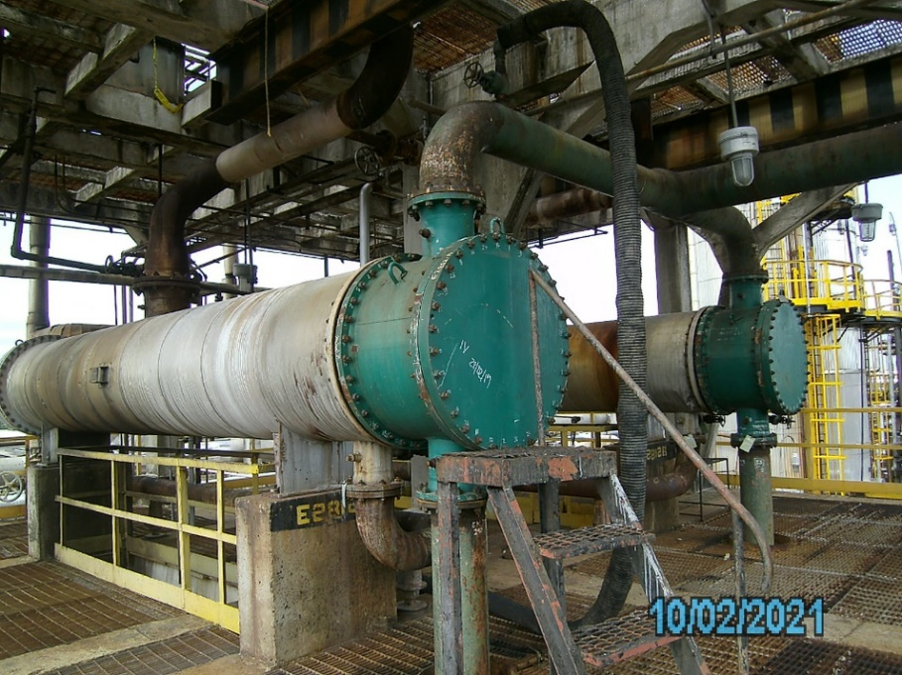

**Armado de andamios
** Retiro de partes (Canal, T canal, TCF, Tcasco)
** Lavado de haz
** Lavado de partes (Canal, T canal, TCF, Tcasco)
HAZ DE TUBOS
Permitir la inspección visual del haz de tubos y la realización de ensayo de corrientes inducidas a un 30% de la tubería (315 tubos de 1045)
Se debe tener reservados al menos 100 tubos para reentube, de acuerdo con los resultados de la anterior inspección. Sin embargo, el proceso de ejecución de re-entube estará confirmado después de la inspección y por autorización del inspector del CIE. La especificación de los tubos es: tube de ¾” BWG:16, material ASTM B-111-C44300, longitud: 20 ft (Plano del haz: 48-009-0043 Gav.156, de ProceCAD)
Retirar 2 tubos para cañuelas los cuales serán seleccionados por el inspector CIE
Reemplazar los tubos retirados, hacer uso de tube de ¾” BWG: 16, material ASTM B-111-C44300, longitud: 20 ft (Plano del haz: 48-009-0043 Gav.156, de ProceCAD.)
** Inspección de partes (Canal, T canal, TCF, Tcasco)
** Armado de partes
** Pruebas hidrostáticas por casco y tubos

PELIGROS

CANAL, TAPA CANAL, TFC
Realizar cambio de las bridas de 10”X150# WN tipo FF SCH XXS de material ASTM A 105 de las boquillas 1T y 2T de la canal. Soldar pase raíz con electrodos AWS-E-6010 y relleno con AWS-E-7018. Asegurar proceso de calidad y aplicar líquidos penetrantes para garantizar soldaduras libres de defectos.
Permitir inspección visual de la canal, tapa canal y tapa cabezal flotante
Para la superficie en contacto con agua de enfriamiento (Interiormente) de la Canal y Tapa canal y la nueva TCF, realizar sand blasting, grado metal blanco, SSPC-SP-5, con un perfil de anclaje de 1,5 a 3 mils y aplicar pintura de altos solidos (Epoxi fenólico 100% solidos serie 400 de SIKA o producto análogo de marcas aceptadas por Ecopetrol, obteniendo un espesor de película seca entre 12 y 14 mils)
Inspeccionar los 4 ánodos de sacrificio de Zinc en la canal y TCF.
De llegarse a encontrar consumido más del 50% en peso realizar el cambio y utilizar ánodos de sacrificio de 3,5 Kg de peso, pernados o soldados (Los ánodos deben ser instalados posterior a la aplicación de pintura y no se deben pintar por ningún motivo)

CONTROLES DE CALIDAD REQUERIDOS

1. Visto bueno a limpieza de cada una de las partes.
2. Visto bueno a procedimiento secuencial de torqueo
3. Visto bueno a prueba hidrostática lado tubos y lado casco
4. Realizar medición de espesores de película seca a un espesor total de 9 mils.

PROTOCOLOS E INSTRUCTIVOS:
1. Procedimiento secuencial de torqueo.
2. Formato de recibo de equipos

DIAGRAMA DE PUNTOS DE AISLAMIENTO |  |  |  |  |  |  | SAS DEL EQUIPO
 |  |  |  |  |  |  | N° | DESCRIPCION |  | TIPO | DIAMETRO Y CLASE

 |  |  |  |  |  |  | V1 | ENTRADA GENERAL DE AGUA A LOS SE-2812 A/B. |  | VALVULA | 12 X 150
 |  |  |  |  |  |  | V2 | SALIDA GENERAL DE AGUA DE LOS SE-2812 A/B. |  | VALVULA | 12 X 150
 |  |  |  |  |  |  | V3 | DRENAJE DE LINEA ENTRADA DE AGUA. |  | VÀLVULA | 3/4 X 150
 |  |  |  |  |  |  | V4 | DRENAJE DE LINEA SALIDA DE AGUA. |  | VÀLVULA | 3/4 X 150
 |  |  |  |  |  |  | V5 | VENTEO DE LINEA A LA ENTRADA ENFRIADOR. |  | VÀLVULA | 2 X 300
 |  |  |  |  |  |  | V6 | INYECCION DE QUIMICO NALCO. |  | VÀLVULA | 3/4 X 150
 |  |  |  |  |  |  | C1 | LINEA DE ENTRADA DE AGUA A LOS SE-2812-A |  | CIEGO | 10 X 150
 |  |  |  |  |  |  | C2 | LINEA DE SALIDA DE AGUA A LOS SE-2812-A. |  | CIEGO | 10 X 150
 |  |  |  |  |  |  | C3 | LINEA DE ENTRADA DE CARGA AL SE-2812-A |  | CIEGO | 14 X 150
 |  |  |  |  |  |  | C4 | LINEA DE SALIDA DEL SE-2812-A |  | CIEGO | 6 X 150
 |  |  |  |  |  |  | C5 | LINEA DE SALIDA DEL SE-2812-A. |  | CIEGO | 6 X 150
 |  |  |  |  |  |  | C6 | LINEA DE LLEGADA DE QUIMICO AL ENFRIADOR. |  | CIEGO | 3 X 300
 |  |  |  |  |  |  | C7 | LINEA DE ENTRADA DE AGUA A LOS SE-2812-B |  | CIEGO | 10 X 150
 |  |  |  |  |  |  | C8 | LINEA DE SALIDA DE AGUA A LOS SE-2812-B. |  | CIEGO | 10 X 150
 |  |  |  |  |  |  | C9 | LINEA DE ENTRADA DE CARGA AL SE-2812-B |  | CIEGO | 14 X 150
 |  |  |  |  |  |  | C10 | LINEA DE SALIDA DEL SE-2812-B |  | CIEGO | 6 X 150
 |  |  |  |  |  |  | C11 | LINEA DE SALIDA DEL SE-2812-B. |  | CIEGO | 6 X 150
 |  |  |  |  |  |  | C12 | LINEA DE LLEGADA DE QUIMICO AL ENFRIADOR. |  | CIEGO | 3 X 300

